開始前チェックリスト
 |  | チェックリスト作成日：
1. 手続きの妥当性
臨床研究手続きの妥当性確認 |  | 確認結果 | 備考
① | 自らがモニタリングに従事する者（モニター）として指名されている | □ 適 □ 不適
② | 初回の委員会審査の結果「承認」され、 病院長からの研究許可を受けている。 ※研究許可書 ２０ 年 月 日 | □ 適 □ 不適
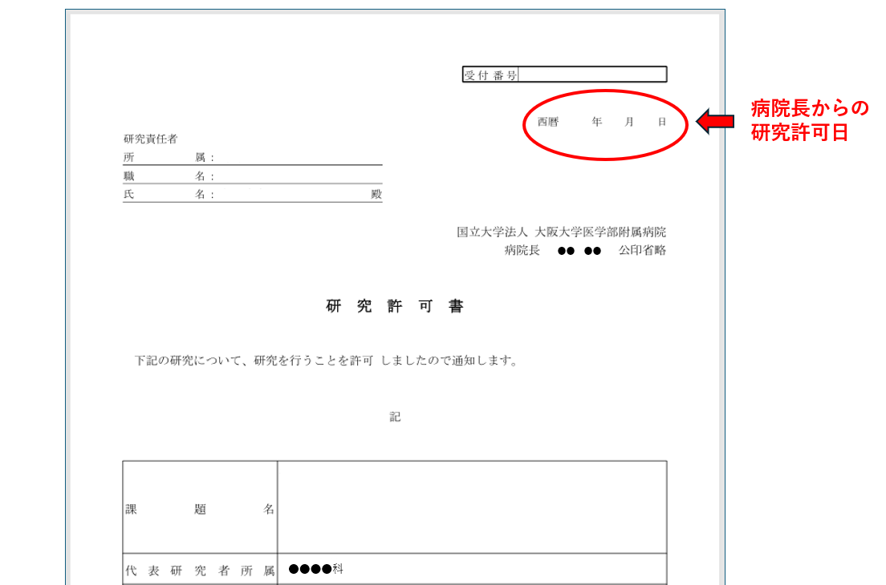
 | （例）

2. 実施体制
実施体制の確認 |  | 確認結果 | 備考
倫理指針に従い研究を実施できる体制であるか確認できる
① | 研究機関において、倫理指針に基づいて研究を実施するための標準業務手順書（SOP）が確認できる | □ 適 □ 不適
② | 研究の実施に必要な、研究責任者、研究分担者の教育記録が確認できる ※臨床研究講習会の受講とCROCOの修了証を確認する | □ 適 □ 不適
③ | 研究責任者、研究分担者の利益相反手続きがなされている | □ 適 □ 不適

3. 研究に関する公表
公開データベース登録の確認 |  | 確認結果 | 備考
公開データベースに登録されている ※初回症例登録までに登録必須 登録先：UMIN-CTR jRCT その他データベース（ ） （登録No,： ） |  | □ 適 □ 不適

4. 資料保管状況
資料保管状況確認 |  | 確認結果 | 備考
研究開始前までに必要な資料が作成され保管されている |  | □ 確認した

【保管資料一覧】
・審査結果通知書
・研究許可書（申請システム内）
・プロトコル（研究計画書）
・同意説明文書
・同意書
・同意撤回書
・補償の概要
・医薬品等の概要を記載した書類（市販後の場合：添付文書）
・「研究者等リスト」または様式2-1、様式2-2、様式２（旧様式）
・利益相反 判定結果通知書（利益相反 様式3）
・研究責任者/研究者等の教育記録（臨床研究講習会/CROCOの受講記録など）
・モニタリングに関する手順書
・モニター指名書
・研究対象者識別コードリスト
・臨床研究保険 契約書（保険証券・付保証明書 等） ※健康被害の補償及び医療の提供のための保険に加入していることを確認
※作成した場合
・アセント文書 ※
・オプトアウト文書 ※
・監査の手順書 ※プロトコル中に記載でも可
・統計解析計画書 ※
・重篤な有害事象が発生した場合の対応に関する手順書 （※侵襲を伴う研究：プロトコル中に記載でも可）
・署名・印影一覧 ※EDCを使用する場合は作成しなくてもよい
・症例報告書見本（CRF） ※
・共同研究機関との契約書 ※
・試験薬／試験機器管理表 ※試験薬/試験機器を使用しない場合不要
・検査基準値一覧 ※
・CRO/SMOとの業務委受託契約書 ※
・共同研究機関との契約書 ※
・他の研究機関への試料・情報の提供に関する記録 ※
・その他、研究固有文書 書類名：

実施中チェックリスト
実施時期の目安：年１回
 |  | チェックリスト作成日：
1. 変更手続き
Ⅰ．プロトコル等の変更手続き |  | 確認結果 | 備考
□ 該当せず
① | 変更内容：
 | 変更申請が、委員会の結果「承認」され、 病院長からの研究許可を受けている。 ※研究許可書 ２０ 年 月 日 | □ 適 □ 不適
② | 変更内容：
 | 変更申請が、委員会の結果「承認」され、 病院長からの研究許可を受けている。 ※研究許可書 ２０ 年 月 日 | □ 適 □ 不適
③ | 変更内容：
 | 変更申請が、委員会の結果「承認」され、 病院長からの研究許可を受けている。 ※研究許可書 ２０ 年 月 日 | □ 適 □ 不適
 | （例）

2. 実施状況報告
実施状況報告 |  | 確認結果 | 備考
□ 該当せず
① | 委員会に提出された「実施状況報告」が、病院長に報告されている。 | □ 適 □ 不適
② | 不適合、重篤な有害事象等が適切に報告されている | □ 適 □ 不適 | □ 該当せず
 | 原則として年１回とするが、研究内容により、報告の頻度及び報告を行う時期について、あらかじめプロトコルに定めている場合は、定めている時期に報告する。

3. 不適合報告
不適合に関する報告 |  | 確認結果 | 備考
□ 該当せず
① | 内容：
 | 不適合等報告書が、委員会で「承認」され、 病院長からの研究許可を受けている。 ※研究許可書 ２０ 年 月 日 | □ 適 □ 不適
② | 内容：
 | 不適合等報告書が、委員会で「承認」され、 病院長からの研究許可を受けている。 ※研究許可書 ２０ 年 月 日 | □ 適 □ 不適

4. 重篤な有害事象及び不具合等に関する報告
重篤な有害事象に関する報告 |  | 確認結果 | 備考
□ 該当せず
① | 事象名： | 第 報
 | 重篤な有害事象に関する報告書が、委員会で「承認」され、 病院長からの研究許可を受けている。 ※研究許可書 ２０ 年 月 日 | □ 適 □ 不適
② | 事象名： | 第 報
 | 重篤な有害事象に関する報告書が、委員会で「承認」され、 病院長からの研究許可を受けている。 ※研究許可書 ２０ 年 月 日 | □ 適 □ 不適
③ | 事象名： | 第 報
 | 重篤な有害事象に関する報告書が、委員会で「承認」され、 病院長からの研究許可を受けている。 ※研究許可書 ２０ 年 月 日 | □ 適 □ 不適
 | 重篤な有害事象とは、有害事象のうち、次に掲げるいずれかに該当するものをいう。 ①死に至るもの ②生命を脅かすもの ③治療のための入院又は入院期間の延長が必要となるもの ④永続的又は顕著な障害・機能不全に陥るもの ⑤子孫に先天異常を来すもの

不具合に関する報告 |  | 確認結果 | 備考
□ 該当せず
① | 内容： | 第 報
 | 不具合に関する報告書（任意書式）が、委員会で「承認」され、 病院長からの研究許可を受けている。 ※研究許可書 ２０ 年 月 日 | □ 適 □ 不適
② | 内容： | 第 報
 | 不具合に関する報告書（任意書式）が、委員会で「承認」され、 病院長からの研究許可を受けている。 ※研究許可書 ２０ 年 月 日 | □ 適 □ 不適
 | 不具合とは、研究に用いる医療機器について、破損、作動不良等広く品質、安全性、性能等に関する医療機器の具合がよくないことをいい、設計、交付、保管、使用のいずれの段階によるものであるかを問わないこと。報告の形式は特に規定されていない。

5. 安全性情報
安全性情報等に関する報告 |  | 確認結果 | 備考
□ 該当せず
① | 安全性情報等に関する報告書が、委員会で「承認」され、 病院長からの研究許可を受けている。 ※研究許可書 ２０ 年 月 日 | □ 適 □ 不適
② | 安全性情報等に関する報告書が、委員会で「承認」され、 病院長からの研究許可を受けている。 ※研究許可書 ２０ 年 月 日 | □ 適 □ 不適
 | 安全性情報とは、 ・予測できる重篤な有害事象の発現頻度の増加 ・生命を脅かすような疾患に使用される医薬品等がその効果を有さないなどの情報 ・変異原性、がん原性あるいは催奇形性など、被験者に重大な危険を示唆する成績等のこと。

6. 資料保管状況
資料保管状況確認 |  | 確認結果 | 備考
前回のモニタリング以降に発出された資料、改訂された資料が保管されている |  | □ 確認した □ 未実施 | □ 該当せず

【保管資料一覧】
（改訂・報告等行った場合）
・審査結果通知書
・研究許可書（申請システム内）
・重篤な有害事象に関する報告書
・不具合等に関する報告書
・安全性情報等に関する報告書
・不適合等報告書
・プロトコル（研究計画書）とその変更点一覧
・同意説明文書とその変更点一覧
・同意書とその変更点一覧
・同意撤回書とその変更点一覧
・補償の概要
・医薬品等の概要を記載した書類（市販後の場合：添付文書）とその変更点一覧
・「研究者等リスト」または様式2-1、様式2-2、様式２（旧様式）
・利益相反 判定結果通知書（利益相反 様式3）
・研究責任者/研究者等の教育記録（臨床研究講習会/CROCOの受講記録など）
・モニタリングに関する手順書とその変更点一覧
・モニター指名書
・モニタリング報告書
・研究対象者識別コードリスト
・臨床研究保険 契約書（保険証券・付保証明書 等） ※健康被害の補償及び医療の提供のための保険に加入していることを確認
※作成した場合
・アセント文書とその変更点一覧 ※
・オプトアウト文書とその変更点一覧 ※
・研究対象者 登録票 ※
・監査の手順書（プロトコル中に記載でも可）とその変更点一覧 ※
・統計解析計画書とその変更点一覧 ※
・重篤な有害事象が発生した場合の対応に関する手順書 （※侵襲を伴う研究：プロトコル中に記載でも可）
・署名・印影一覧 ※EDCを使用する場合は作成しなくてもよい
・症例報告書見本（CRF）※
・共同研究機関との契約書 ※
・試験薬／試験機器管理表 ※試験薬/試験機器を使用しない場合不要
・検査基準値一覧 ※
・CRO/SMOとの業務委受託契約書 ※
・共同研究機関との契約書 ※
・他の研究機関への試料・情報の提供に関する記録 ※
・その他、研究固有文書 書類名：

症例チェックリスト
実施時期の目安：１例目同意取得後速やかに、その後●ヶ月に１回
 |  |  |  |  | チェックリスト作成日：
■同意取得
対象者識別コード：
同意書（原本）保管 ※阪大の場合、電子カルテに保管して下さい。 | □ | 適 | □ | 適 | □ | 適 | □ | 適 | □ | 適
 | □ | 不適 | □ | 不適 | □ | 不適 | □ | 不適 | □ | 不適
説明文書の版数確認 最新の同意説明文書を使用し説明されている | □ | 適 | □ | 適 | □ | 適 | □ | 適 | □ | 適
 | □ | 不適 | □ | 不適 | □ | 不適 | □ | 不適 | □ | 不適
本人の署名/同意日 | □ | 適 | □ | 適 | □ | 適 | □ | 適 | □ | 適
 | □ | 不適 | □ | 不適 | □ | 不適 | □ | 不適 | □ | 不適
 | □ | 該当せず | □ | 該当せず | □ | 該当せず | □ | 該当せず | □ | 該当せず
同意日 | / / |  | / / |  | / / |  | / / |  | / /
代諾者の署名/同意日 | □ | 適 | □ | 適 | □ | 適 | □ | 適 | □ | 適
 | □ | 不適 | □ | 不適 | □ | 不適 | □ | 不適 | □ | 不適
 | □ | 該当せず | □ | 該当せず | □ | 該当せず | □ | 該当せず | □ | 該当せず
同意日 | / / |  | / / |  | / / |  | / / |  | / /
（アセントを取得する場合） 本人の署名/確認日 | □ | 適 | □ | 適 | □ | 適 | □ | 適 | □ | 適
 | □ | 不適 | □ | 不適 | □ | 不適 | □ | 不適 | □ | 不適
 | □ | 該当せず | □ | 該当せず | □ | 該当せず | □ | 該当せず | □ | 該当せず
確認日 | / / |  | / / |  | / / |  | / / |  | / /
説明日/説明者の署名 | □ | 適 | □ | 適 | □ | 適 | □ | 適 | □ | 適
 | □ | 不適 | □ | 不適 | □ | 不適 | □ | 不適 | □ | 不適
説明日 | / / |  | / / |  | / / |  | / / |  | / /
説明者は研究責任者または研究分担者である | □ | 適 | □ | 適 | □ | 適 | □ | 適 | □ | 適
 | □ | 不適 | □ | 不適 | □ | 不適 | □ | 不適 | □ | 不適
研究対象者識別コードリストに記載されている | □ | 適 | □ | 適 | □ | 適 | □ | 適 | □ | 適
 | □ | 不適 | □ | 不適 | □ | 不適 | □ | 不適 | □ | 不適
特記事項

■適格性
対象者識別コード：
選択基準の確認
 | □ | 適 | □ | 適 | □ | 適 | □ | 適 | □ | 適
 | □ | 不適 | □ | 不適 | □ | 不適 | □ | 不適 | □ | 不適
 | □ | 適 | □ | 適 | □ | 適 | □ | 適 | □ | 適
 | □ | 不適 | □ | 不適 | □ | 不適 | □ | 不適 | □ | 不適
 | □ | 適 | □ | 適 | □ | 適 | □ | 適 | □ | 適
 | □ | 不適 | □ | 不適 | □ | 不適 | □ | 不適 | □ | 不適
 | □ | 適 | □ | 適 | □ | 適 | □ | 適 | □ | 適
 | □ | 不適 | □ | 不適 | □ | 不適 | □ | 不適 | □ | 不適
 | □ | 適 | □ | 適 | □ | 適 | □ | 適 | □ | 適
 | □ | 不適 | □ | 不適 | □ | 不適 | □ | 不適 | □ | 不適
 | □ | 適 | □ | 適 | □ | 適 | □ | 適 | □ | 適
 | □ | 不適 | □ | 不適 | □ | 不適 | □ | 不適 | □ | 不適
 | □ | 適 | □ | 適 | □ | 適 | □ | 適 | □ | 適
 | □ | 不適 | □ | 不適 | □ | 不適 | □ | 不適 | □ | 不適
 | □ | 適 | □ | 適 | □ | 適 | □ | 適 | □ | 適
 | □ | 不適 | □ | 不適 | □ | 不適 | □ | 不適 | □ | 不適
 | □ | 適 | □ | 適 | □ | 適 | □ | 適 | □ | 適
 | □ | 不適 | □ | 不適 | □ | 不適 | □ | 不適 | □ | 不適
 | □ | 適 | □ | 適 | □ | 適 | □ | 適 | □ | 適
 | □ | 不適 | □ | 不適 | □ | 不適 | □ | 不適 | □ | 不適
除外基準の確認
 | □ | 適 | □ | 適 | □ | 適 | □ | 適 | □ | 適
 | □ | 不適 | □ | 不適 | □ | 不適 | □ | 不適 | □ | 不適
 | □ | 適 | □ | 適 | □ | 適 | □ | 適 | □ | 適
 | □ | 不適 | □ | 不適 | □ | 不適 | □ | 不適 | □ | 不適
 | □ | 適 | □ | 適 | □ | 適 | □ | 適 | □ | 適
 | □ | 不適 | □ | 不適 | □ | 不適 | □ | 不適 | □ | 不適
 | □ | 適 | □ | 適 | □ | 適 | □ | 適 | □ | 適
 | □ | 不適 | □ | 不適 | □ | 不適 | □ | 不適 | □ | 不適
 | □ | 適 | □ | 適 | □ | 適 | □ | 適 | □ | 適
 | □ | 不適 | □ | 不適 | □ | 不適 | □ | 不適 | □ | 不適
 | □ | 適 | □ | 適 | □ | 適 | □ | 適 | □ | 適
 | □ | 不適 | □ | 不適 | □ | 不適 | □ | 不適 | □ | 不適
 | □ | 適 | □ | 適 | □ | 適 | □ | 適 | □ | 適
 | □ | 不適 | □ | 不適 | □ | 不適 | □ | 不適 | □ | 不適
 | □ | 適 | □ | 適 | □ | 適 | □ | 適 | □ | 適
 | □ | 不適 | □ | 不適 | □ | 不適 | □ | 不適 | □ | 不適
 | □ | 適 | □ | 適 | □ | 適 | □ | 適 | □ | 適
 | □ | 不適 | □ | 不適 | □ | 不適 | □ | 不適 | □ | 不適
 | □ | 適 | □ | 適 | □ | 適 | □ | 適 | □ | 適
 | □ | 不適 | □ | 不適 | □ | 不適 | □ | 不適 | □ | 不適
症例登録の確認 同意取得後に登録されている | □ | 適 | □ | 適 | □ | 適 | □ | 適 | □ | 適
 | □ | 不適 | □ | 不適 | □ | 不適 | □ | 不適 | □ | 不適
研究対象者 登録票（原本）の保管 □ 該当せず | □ | 適 | □ | 適 | □ | 適 | □ | 適 | □ | 適
...
■症例報告書の記載内容 | カルテの記載と症例報告書の記載が整合しているかを確認する
 | □ | 該当せず | □ | 該当せず | □ | 該当せず
 | □ | 整合 | □ | 整合 | □ | 整合
 | □ | 不整合 | □ | 不整合 | □ | 不整合
 | □ | 該当せず | □ | 該当せず | □ | 該当せず
 | □ | 整合 | □ | 整合 | □ | 整合
 | □ | 不整合 | □ | 不整合 | □ | 不整合
 | □ | 該当せず | □ | 該当せず | □ | 該当せず
その他の項目
 | □ | 整合 | □ | 整合 | □ | 整合
 | □ | 不整合 | □ | 不整合 | □ | 不整合
研究ごとに項目を設定してください。主要・副次評価項目の確認のみであれば、「その他の項目」は削除してください。（有害事象や併用薬等入れることも可能。）
 | □ | 該当せず | □ | 該当せず | □ | 該当せず
 | □ | 整合 | □ | 整合 | □ | 整合
 | □ | 不整合 | □ | 不整合 | □ | 不整合
 | □ | 該当せず | □ | 該当せず | □ | 該当せず
 | □ | 整合 | □ | 整合 | □ | 整合
 | □ | 不整合 | □ | 不整合 | □ | 不整合
 | □ | 該当せず | □ | 該当せず | □ | 該当せず
特記事項

■重篤な有害事象又は不具合等の報告
重篤な有害事象又は不具合等 報告対象の有無 | □ | 無 | →有の場合のみ下記に記載
 | □ | 有

・重篤な有害事象とは、有害事象のうち、次に掲げるいずれかに該当するものをいう。 ①死に至るもの ②生命を脅かすもの ③治療のための入院又は入院期間の延長が必要となるもの ④永続的又は顕著な障害・機能不全に陥るもの ⑤子孫に先天異常を来すもの
...

